Planilla Seg
PLANILLA DE SEGUIMIENTO A APROCESOS MIPG
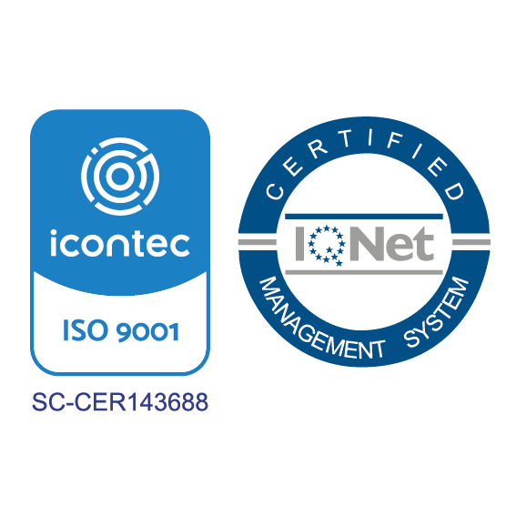

PLANILLA DE SEGUIMIENTO A PROCESOS MIPG - SECRETARIA DE …........
NOMBRE DE QUIEN DILIGENCIA: (Nombre y Cargo)
 | 1. DOCUMENTOS - PROCEDIMIENTOS - NORMAS - POLÍTICAS
SEGUIMIENTO SECRETARIA DE ........ Procedimientos – Políticas - +Documentos
DOCUMENTADOS | 21
Revisados | 21
% Avance 2019 | 1
 | PROCESO | SECRETARÍA/ OFICINA | DEPENDENCIA PRODUCTORA | SUBSECRETARIA RESPONSIBLE: | SUBSECRETARIA RESPONSIBLE: | CÓDIGO DEL DOCUMENTO | NOMBRE DEL DOCUMENTO | VERSIÓN ACTUAL | FECHA DE APROBACIÓN | RESPONSABLES EN LA SECRETARIA | OBSERVACION | DOCUMENTADOS | Revisados | % Avance 2019
1 |  |  |  |  |  |  |  |  |  |  |  | 21 | 21 | 100%
2
3
4
5
6
7
8
9
10
11
12
13
14
15
16
17
18
19
20
21

2. DOCUMENTOS EXTERNOS
DOCUMENTADOS | 8
Revisados | 8
% Avance 2019 | 1
 | 2. DOCUMENTOS EXTERNOS
 | PROCESO | SECRETARÍA/ OFICINA | DEPENDENCIA PRODUCTORA | SUBSECRETARIA RESPONSIBLE: | SUBSECRETARIA RESPONSIBLE: | CÓDIGO | NOMBRE | VERSIÓN | FECHA DEL ÚLTIMO CAMBIO | RESPONSABLE DEL REGISTRO | OBSERVACION | DOCUMENTADOS | Revisados | % Avance 2019
1 |  |  |  |  |  |  |  |  |  |  |  | 8 | 8 | 100%
2
3
4
5
6
7
8
 | 3. REGISTROS Y FORMATOS
 | PROCESO | SECRETARÍA/ OFICINA | DEPENDENCIA PRODUCTORA | SUBSECRETARIA RESPONSIBLE: | SUBSECRETARIA RESPONSIBLE: | CÓDIGO | NOMBRE | VERSIÓN | FECHA DEL ÚLTIMO CAMBIO | RESPONSABLE DEL REGISTRO | OBSERVACION | DOCUMENTADOS | Revisados | % Avance 2019
3. REGISTROS Y FORMATOS
DOCUMENTADOS | 20
Revisados | 9
% Avance 2019 | 0.45
1 |  |  |  |  |  |  |  |  |  |  |  | 20 | 9 | 45%
2
3
4
5
6
7
8
9
10
11
12
13
14
15
16
17
18
19
20
4. SEGUIMIENTO PQRSD / Trámites y Servicios
 |  |  |  |  |  |  |  |  |  |  | SOLIC. RECIBIDAS al Año | SOLIC. ATENDIDAS
SEGUIMIENTO PQRSD |  |  |  |  |  |  |  |  |  |  | 750 | 620
SEGUIMIENTO Trámites y Servicios |  |  |  |  |  |  |  |  |  |  | 200 | 180
 | 4. SEGUIMIENTO PQRSD / Trámites y Servicios |  |  |  |  |  |  |  |  |  |  | SOLIC. RECIBIDAS al Año | SOLIC. ATENDIDAS | % Avance 2019
 | SEGUIMIENTO PQRSD |  |  |  |  |  |  |  |  |  |  | 750 | 620 | 83%
 | SEGUIMIENTO Trámites y Servicios |  |  |  |  |  |  |  |  |  |  | 200 | 180 | 90%
 | 5. INIDCADORES _Alphasig
 | PROCESO | SECRETARÍA/ OFICINA | DEPENDENCIA PRODUCTORA | SUBSECRETARIA RESPONSIBLE: | SUBSECRETARIA RESPONSIBLE: | CÓDIGO | NOMBRE | VERSIÓN | FECHA DEL ÚLTIMO CAMBIO | RESPONSABLE | OBSERVACION | DOCUMENTADOS | Revisados | % Avance 2019
1 |  |  |  |  |  |  |  |  |  |  |  | 2 | 2 | 100%
2
3
4
5
 | 6. NORMOGRAMA
5. Alphasig – Ficha de Indicadores
DOCUMENTADOS | 2
Revisados | 2
% Avance 2019 | 1
 | PROCESO | SECRETARÍA/ OFICINA | TIPO DE DOCUMENTO | No. | AÑO | ESTADO | APLICACIÓN ESPECÍFICA/ OBJETO | AUTOR | FECHA DE EDICIÓN (aaaa-mm-de) | UBICACIÓN | OBSERVACIONES | DOCUMENTADOS | Revisados | % Avance 2019
 |  |  |  |  |  |  |  |  |  |  |  | 109 | 60 | 55%

5. Alphasig – Ficha de Indicadores
DOCUMENTADOS | 109
Revisados | 60
% Avance 2019 | 0.5504587156
 | 7. HOJAS DE VIDA TRAMITES Y SERVICIOS
 | PROCESO | SECRETARÍA/ OFICINA | DEPENDENCIA PRODUCTORA | SUBSECRETARIA RESPONSIBLE: | SUBSECRETARIA RESPONSIBLE: | CÓDIGO | NOMBRE | VERSIÓN | FECHA DEL ÚLTIMO CAMBIO | RESPONSABLE | OBSERVACION | DOCUMENTADOS | Revisados | % Avance 2019
1 |  |  |  |  |  |  |  |  |  |  |  | 16 | 16 | 100%
2
3
4
7. HOJAS DE VIDA TRAMITES Y SERVICIOS
DOCUMENTADOS | 16
Revisados | 16
% Avance 2019 | 1
5
6
7
8
9
10
11
12
13
16

8. SEGUIMIENTO A LA GESTIÓN DE RIESGOS
IDENTIFICADOS | 11
MATERIALIZADOS | 0
% Avance 2019 | 0
 | 8. SEGUIMIENTO A LA GESTIÓN DE RIESGOS
 | PROCESO | SECRETARÍA/ OFICINA | DEPENDENCIA PRODUCTORA | SUBSECRETARIA RESPONSIBLE: | SUBSECRETARIA RESPONSIBLE: | CÓDIGO | NOMBRE | VERSIÓN | FECHA DEL ÚLTIMO CAMBIO | RESPONSABLE | OBSERVACION | IDENTIFICADOS | MATERIALIZADOS | % Avance 2019
1 |  |  |  |  |  |  |  |  |  |  |  | 11 | 0 | 0%
2
3
4
5
6
7
8
9
10
11

9. PLAN DE MEJORAMIENTO INSTITUCIONAL (Auditorias Internas)
DOCUMENTADOS | 6
Revisados | 6
% Avance 2019 | 1
 | 9. PLAN DE MEJORAMIENTO INSTITUCIONAL (Auditorias Internas)
 | PROCESO | SECRETARÍA/ OFICINA | DEPENDENCIA PRODUCTORA | SUBSECRETARIA RESPONSIBLE: | SUBSECRETARIA RESPONSIBLE: | CÓDIGO | NOMBRE | VERSIÓN | FECHA | RESPONSABLE | OBSERVACION | DOCUMENTADOS | Revisados | % Avance 2019
1 |  |  |  |  |  |  |  |  |  |  |  | 6 | 6 | 100%
2
3
4
5
6
 | 10. SEGUIMIENTO AUDITORIAS EXTERNAS ICONTEC
 | PROCESO | SECRETARÍA/ OFICINA | DEPENDENCIA PRODUCTORA | SUBSECRETARIA RESPONSIBLE: | SUBSECRETARIA RESPONSIBLE: | CÓDIGO | NOMBRE | VERSIÓN | FECHA DEL ÚLTIMO CAMBIO | RESPONSABLE | OBSERVACION | DOCUMENTADOS | Revisados | % Avance 2019
10. SEGUIMIENTO AUDITORIAS EXTERNAS ICONTEC
DOCUMENTADOS | 4
Revisados | 4
% Avance 2019 | 1
1 |  |  |  |  |  |  |  |  |  |  |  | 4 | 4 | 100%
2
3
4
5

